送り状データ登録・出力
page 17
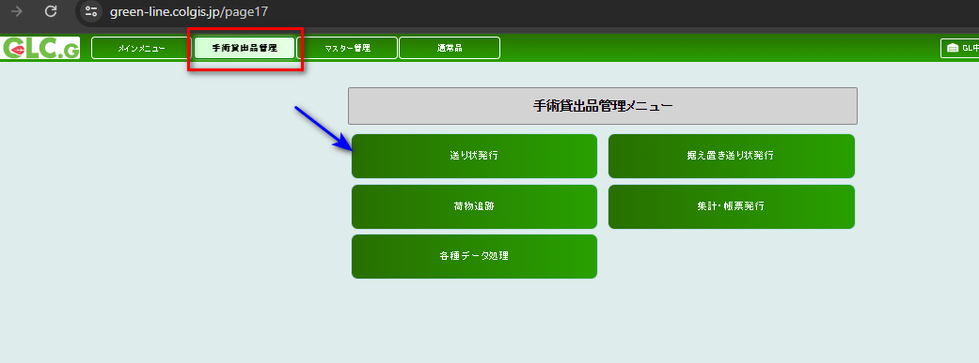

↓

↓

送り状データ登録・出力

New invoice registration |  | database | invoice_status=0(unpublished) | invoice number='000003951509
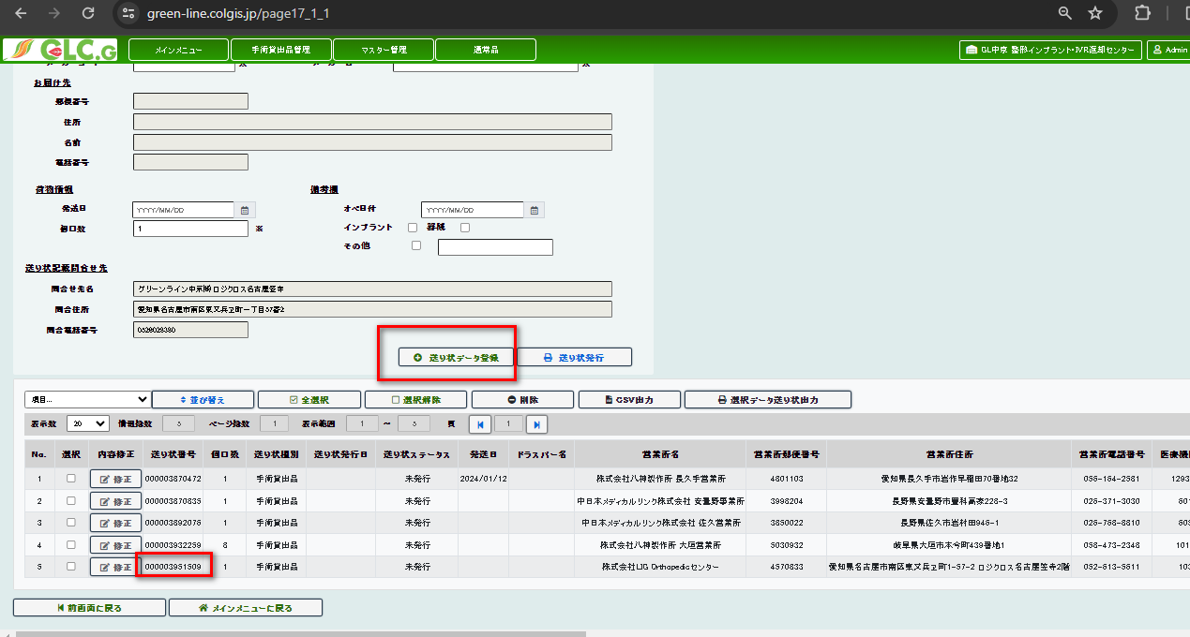

選択データ送り状出力 invoice output

database | invoice_status=0 to 1 (issued) and and issued_type=2

据え置き送り状発行
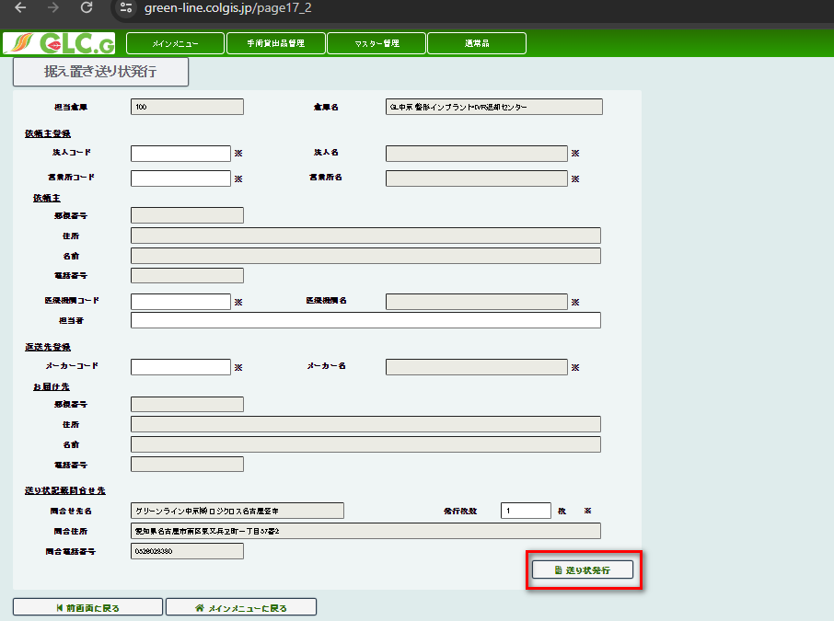
↓

据え置き送り状発行

送り状発行 | database | New invoice number='000003951520 | and issued_type=3

荷物追跡
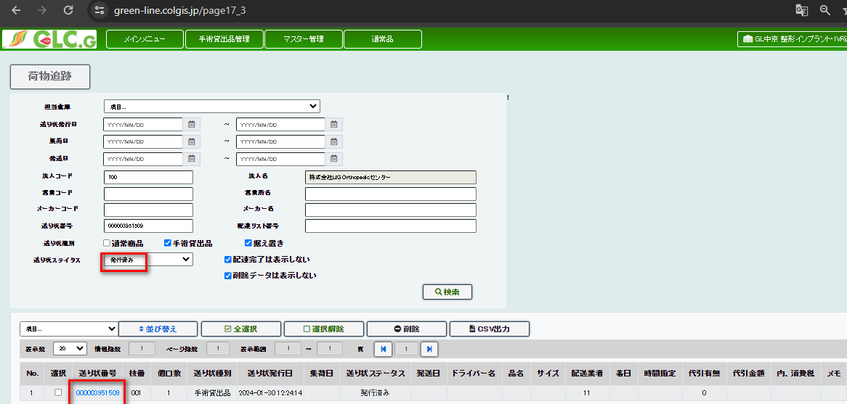
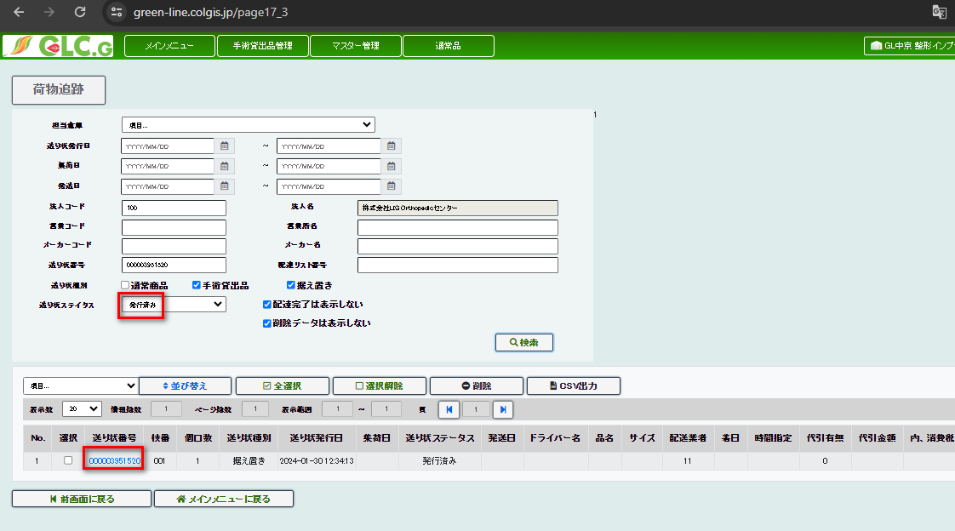
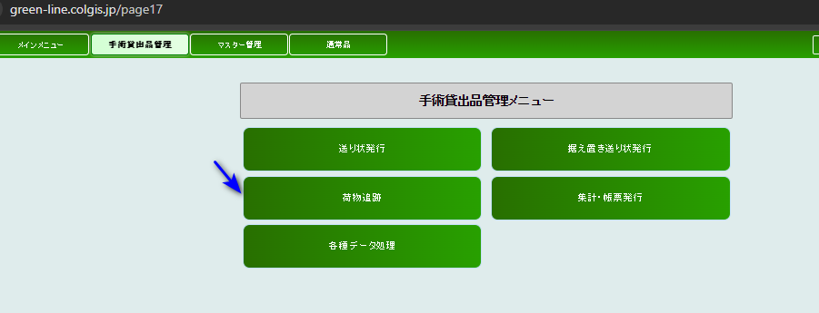

↓

荷物追跡

package tracking | the data will display

issued_type=2 |  | issued_type=3

配達荷物一覧表
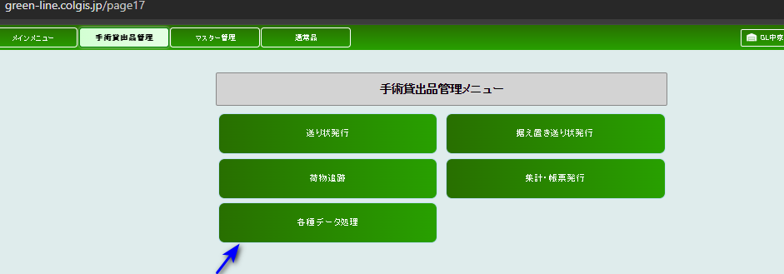

↓

バーコード処理 | warehouse received=3
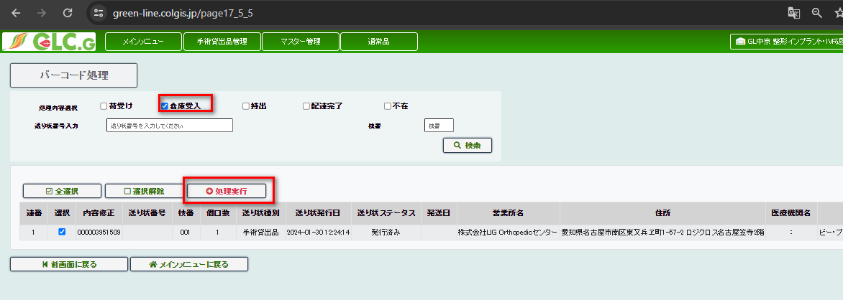

 |  | invoice number='000003951509

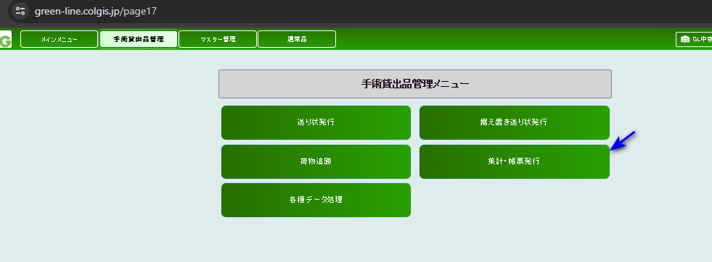

↓

配達荷物一覧表

delivery baggege list number

creating delivery baggae list

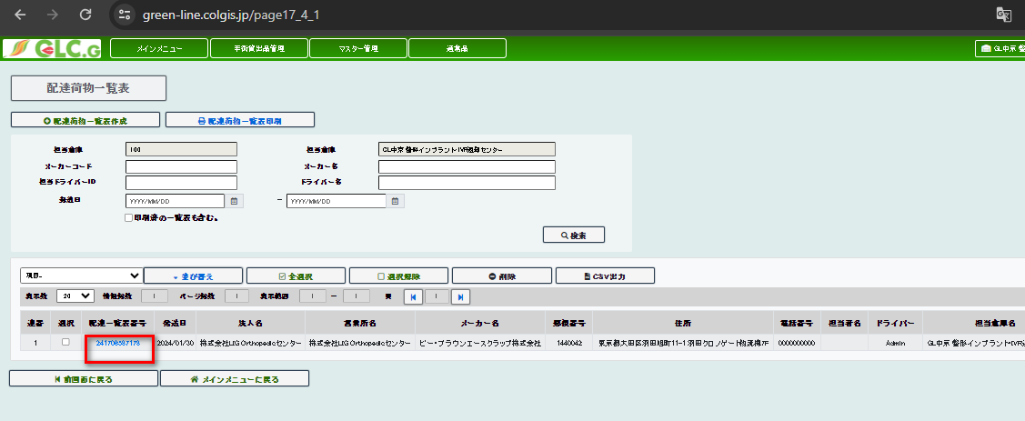
delivery list number | 241706587178
 |  | database

集荷荷物一覧表
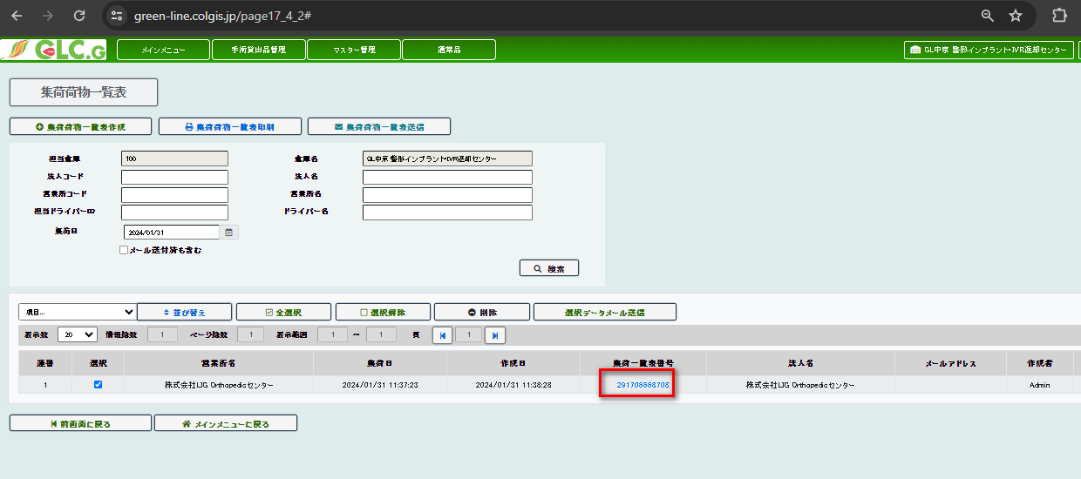
new invoice number previous invoice_status=1 (issued)

バーコード処理

then changed value to warehouse received =invoice_status=3

screen
 | database

配達荷物一覧表

created delivery baggage list

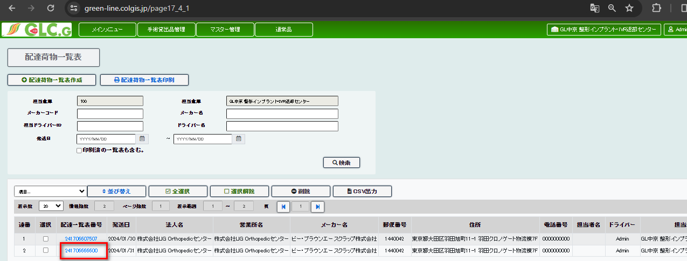

バーコード処理

for creating pickup date
荷受け(receving good)=invoice_status=2

↓

集荷荷物一覧表

集荷荷物一覧表作成 button clicked and creating collection list

集荷一覧表番号=291706668708

各種データ処理
↓

バーコード処理

taking out(持出) =invoice_status=4 |  |  | database
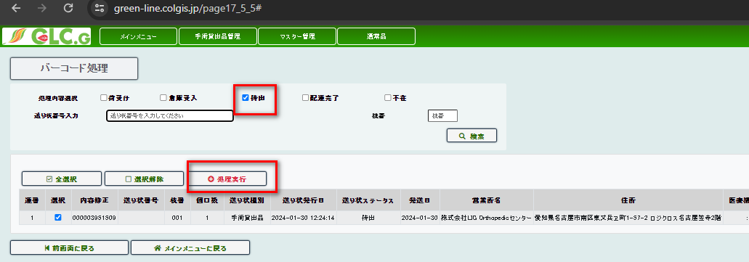

delivery completed(配達完了)=5
 |  |  |  | invoice_status=5
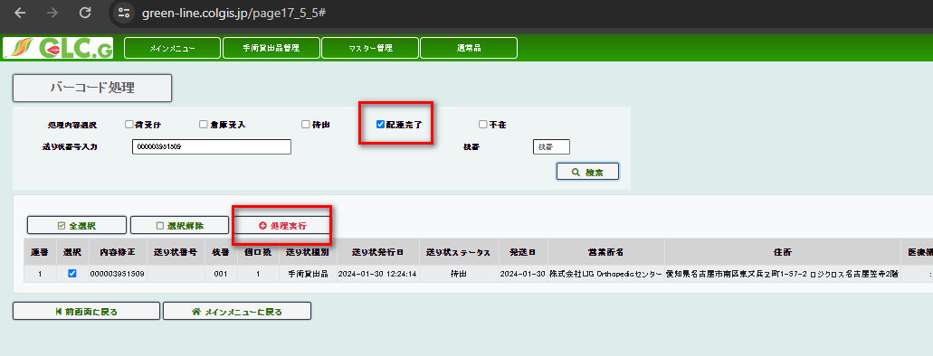

 |  | 発送予定日入力・変更
担当ドライバー入力
warehouse recevied=invoice_status=3
driver input value | invoice number='000003951564 | shipping date input
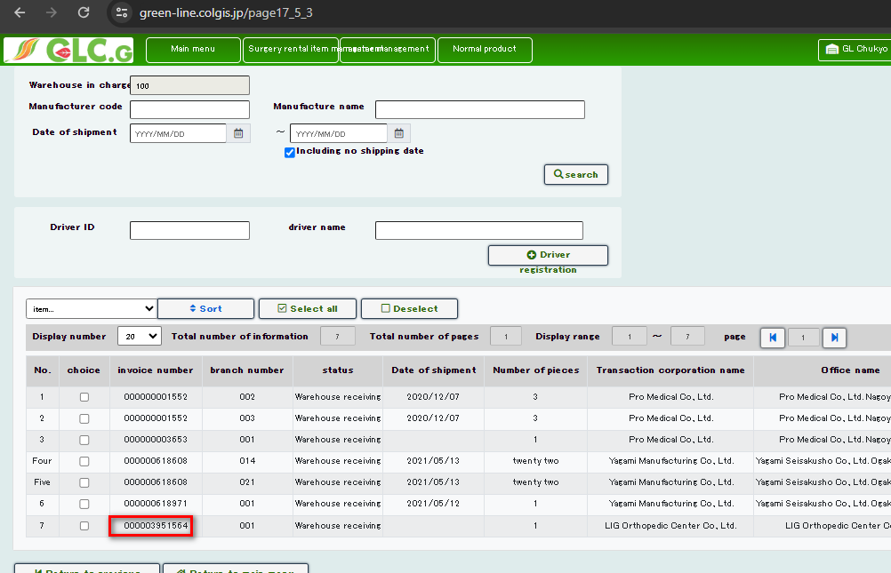
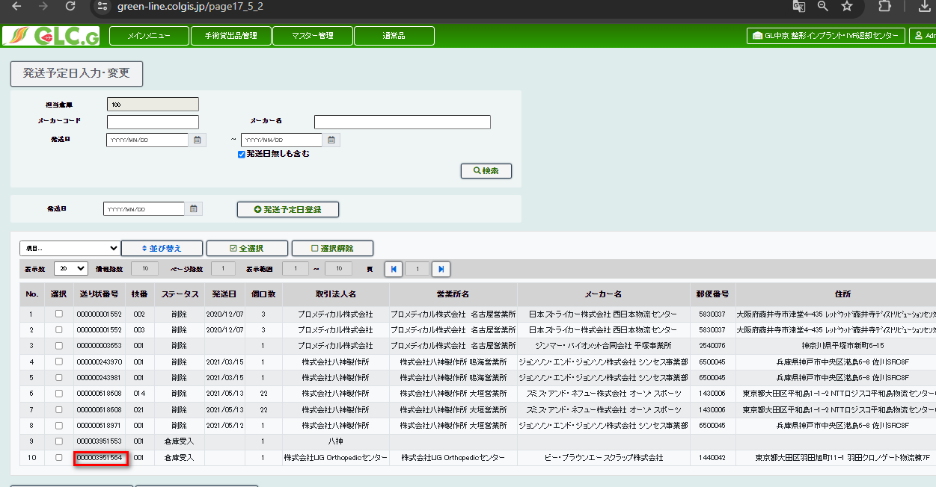

database when warehouse received =3

マスター管理
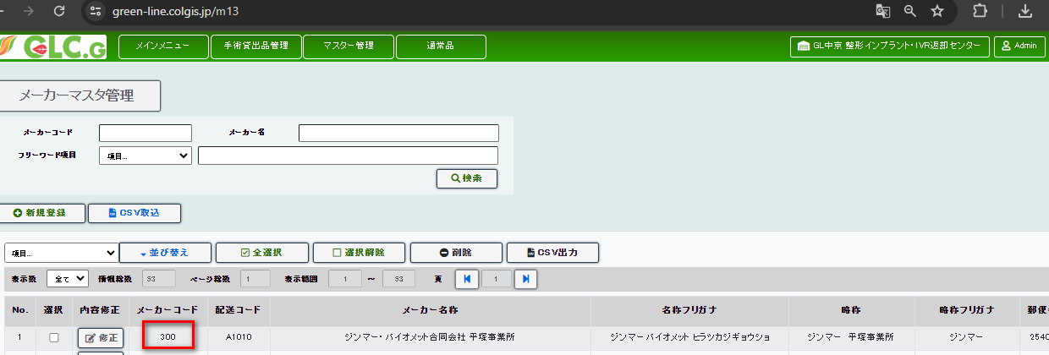
master management
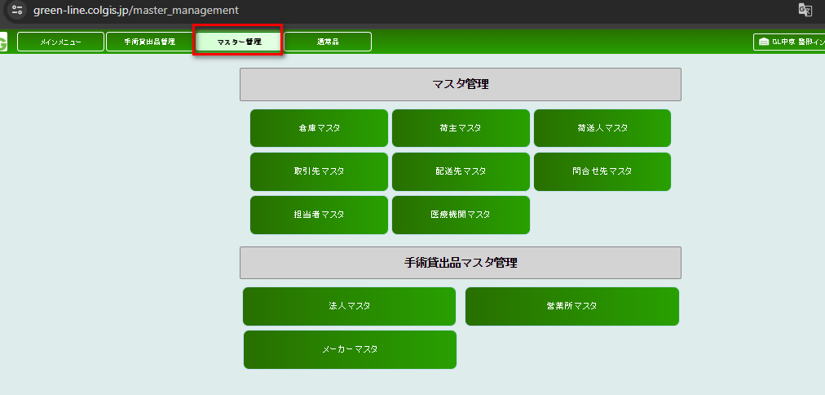

↓

倉庫マスタ管理

CSV取込

Csv data
倉庫コード | 倉庫名称1 | 倉庫名称2 | 名称フリガナ1 | 名称フリガナ2 | 略称 | 略称フリガナ | 郵便番号 | 住所1 | 住所2 | 電話番号 | FAX番号 | 担当者名 | メールアドレス | メモ1 | メモ2 | メモ3 | 親倉庫コード | 荷主コード | 問合せ先コード
300 | GL中京 | 整形インプラント・IVR返却センター | グリーンラインチュウキョウ | セイケイインプラントヘンキャクセンター | 整形IVR返却センター |  | 4570833 | 愛知県名古屋市南区東又兵ヱ町一丁目57番2 | ロジクロス名古屋笠寺2F | 0526028380 |  |  |  |  |  |  |  |  | 10

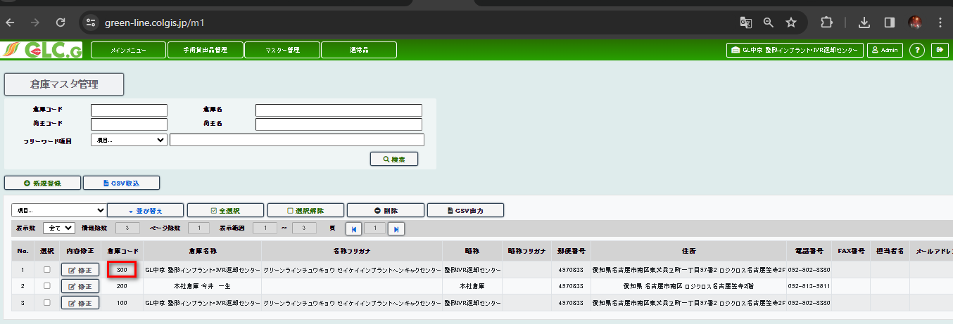
screen |  |  |  |  |  |  |  |  |  |  |  |  |  | database

荷主マスタ管理

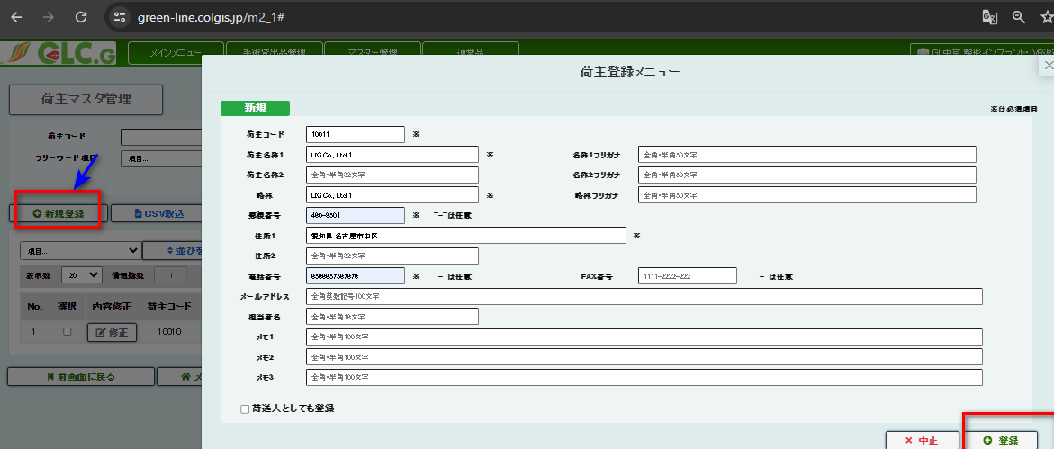
required data filled
 |  |  |  |  |  |  |  |  |  |  |  | database

screen

荷送人マスタ管理
 |  |  |  |  |  |  |  |  | screen
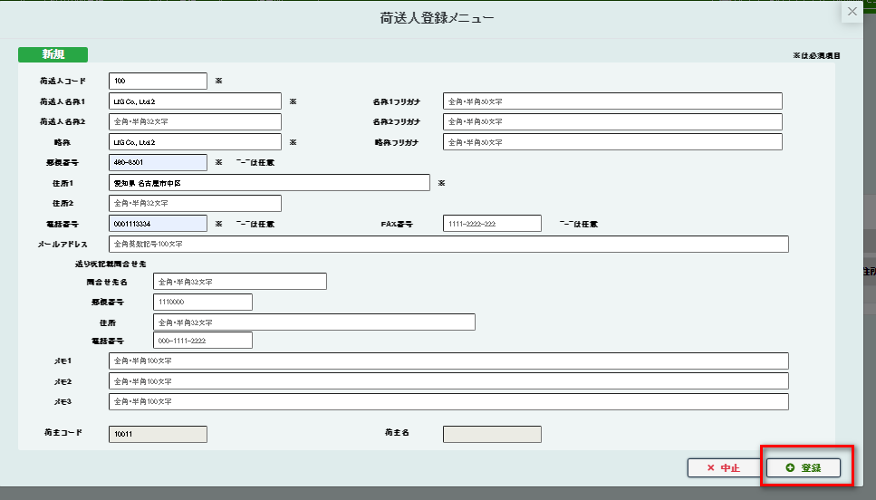

database

取引先マスタ管理

 | new registered customer code under shipper code 10011
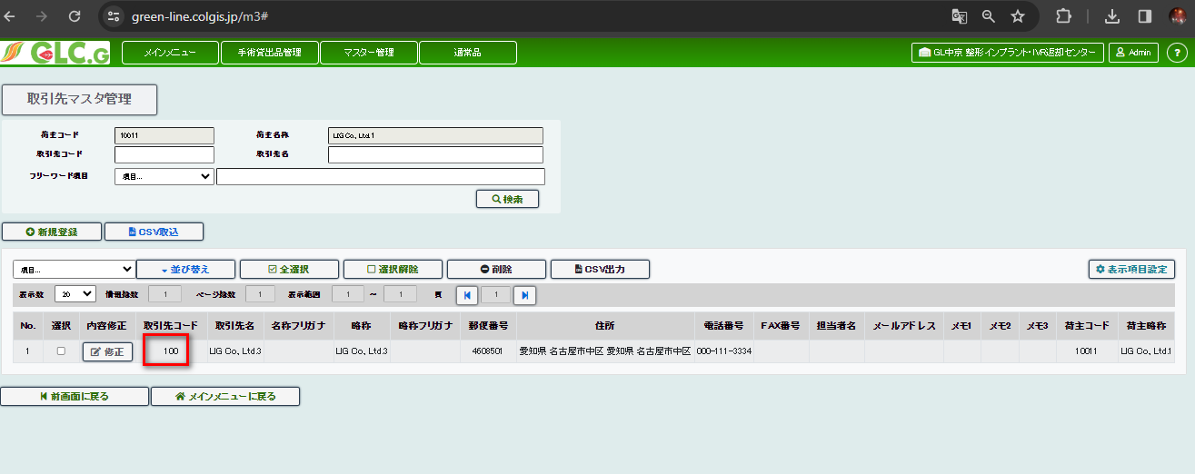

配送先マスタ管理

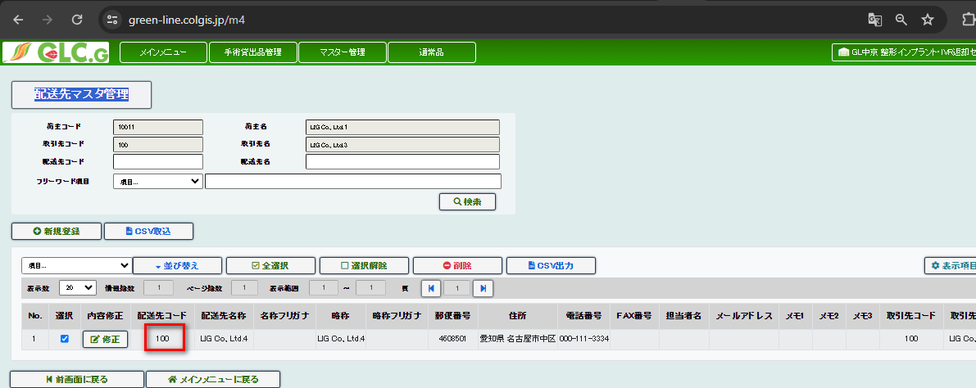
new registered code under customer code 100 and shipper code 10011
 |  |  |  |  |  |  |  |  |  |  |  | database

問合せ先マスタ管理

csv import
csv data
問合せ先コード | 問合せ先名称1 | 問合せ先名称2 | 名称フリガナ1 | 名称フリガナ2 | 略称 | 略称フリガナ | 郵便番号 | 住所1 | 住所2 | 電話番号 | FAX番号 | 担当者名 | メールアドレス | メモ1 | メモ2 | メモ3 | 倉庫コード
11 | グリーンライン中京㈱ | ロジクロス名古屋笠寺 | グリーンラインチュウキョウ |  | グリーン中京 | グリーンチュウキョウ | 4570833 | 愛知県名古屋市南区東又兵ヱ町一丁目57番2 |  | 0526028380 | 0523081715 |  |  |  |  |  | 100

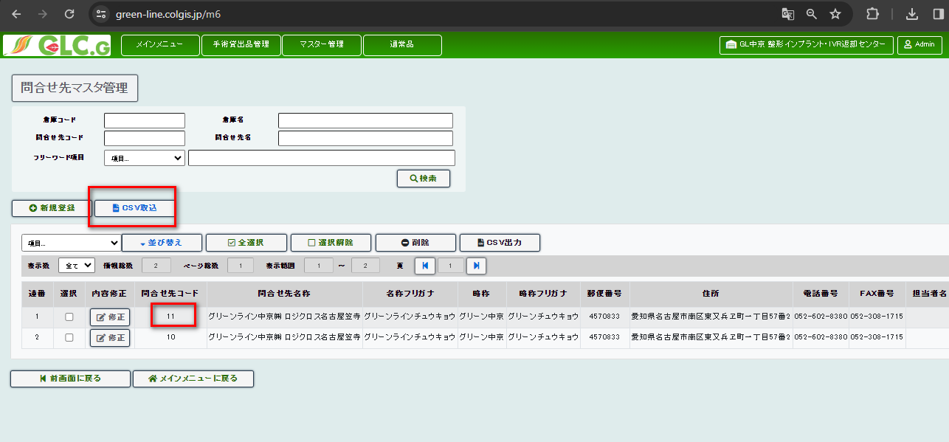

担当者マスタ管理

csv data

担当者コード | 担当者パスワード | 氏名 | 氏名フリガナ | 担当者種別 | 電話番号 | 免許種別 | 担当者倉庫コード | 担当倉庫略称 | 制限倉庫コード | 制限倉庫略称 | 制限荷主コード | 制限荷主略称 | 荷主コード | 荷主略称 | 高額法人コード | 高額法人略称 | 営業所コード | 営業所略称 | メモ1 | メモ2 | メモ3
10051 | 123456 | 今井テスト |  | 3 | 0000000000 |  | 200

New registration |  |  |  |  |  |  |  |  |  |  | New created
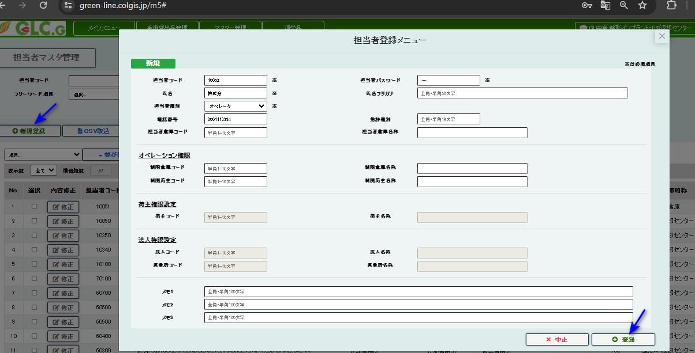

database

医療機関マスタ管理

 |  |  |  |  |  |  |  |  |  | New created
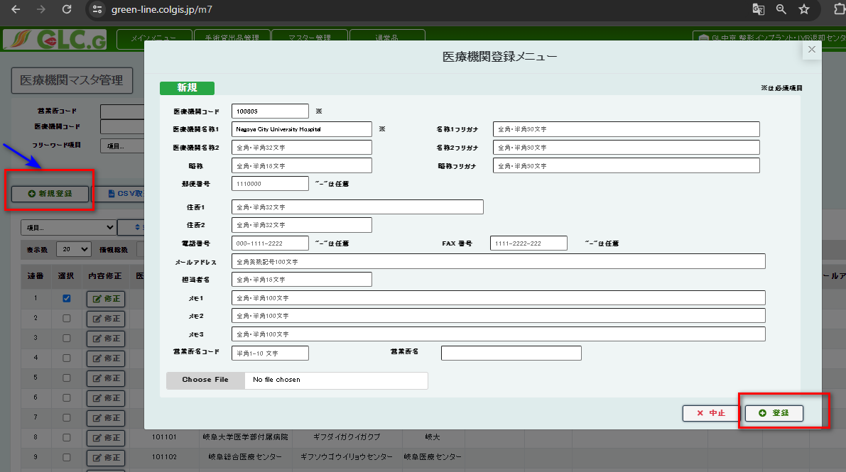
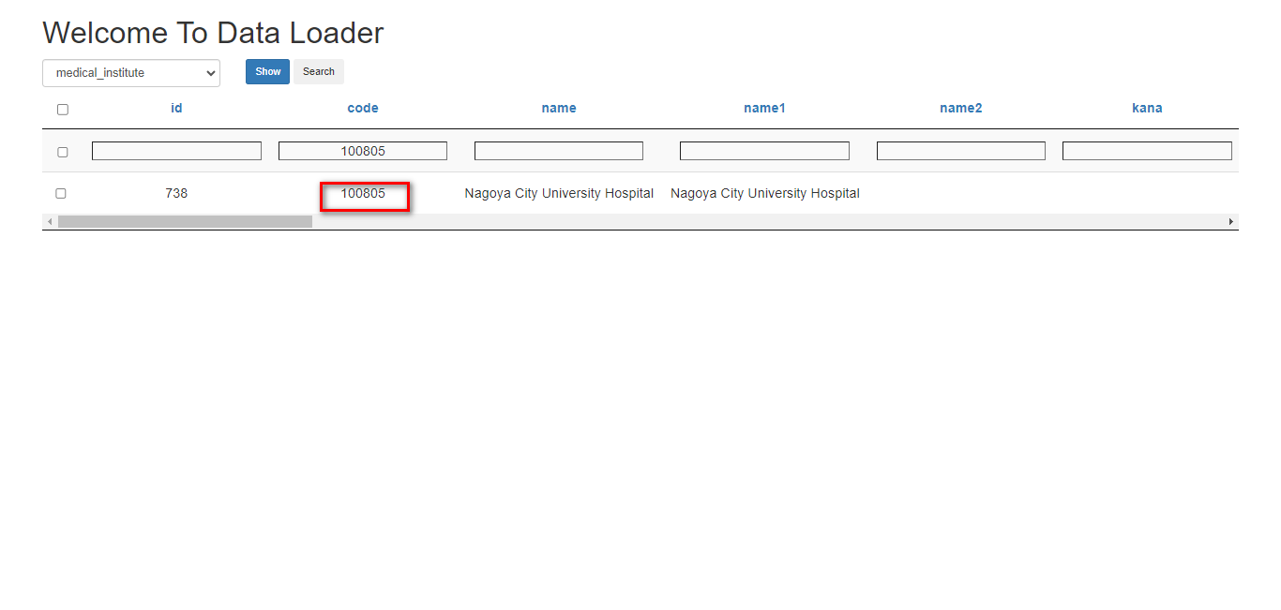

screen

csv import
csv data

医療機関コード | 医療機関名称1 | 医療機関名称2 | 名称フリガナ1 | 名称フリガナ2 | 略称 | 略称フリガナ | 郵便番号 | 住所1 | 住所2 | 電話番号 | FAX番号 | メールアドレス | 担当者名 | メモ1 | メモ2 | メモ3 | 営業所コード | 庭先情報PDF
1008051 | 八王子医療センター |  | ハチオウジイリョウセンター |  |  |  |  |  |  |  |  |  | 楠本 |  |  |  | 10250

法人マスタ管理

csv import

法人コード | 法人名称1 | 法人名称2 | 名称フリガナ1 | 名称フリガナ2 | 略称 | 略称フリガナ | 郵便番号 | 住所1 | 住所2 | 電話番号 | FAX番号 | 担当者名 | メールアドレス | メモ1 | メモ2 | メモ3
1013 | 株式会社八神製作所 |  | ヤガミセイサクショ |  | 八神 | ヤガミ | 4608318 | 愛知県名古屋市中区千代田二丁目16番30号 |  | 0522516671 | 0522517726

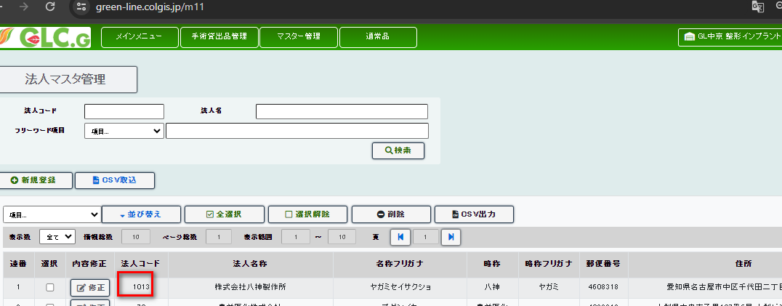

営業所マスタ管理

csv import
営業所コード | 営業所名称1 | 営業所名称2 | 名称フリガナ1 | 名称フリガナ2 | 略称 | 略称フリガナ | 郵便番号 | 住所1 | 住所2 | 電話番号 | FAX番号 | メールアドレス | 担当者名 | メモ1 | メモ2 | メモ3 | 取引法人コード
10201 | 株式会社八神製作所 | 本社商品センター | ヤガミセイサクショ | ホンシャ | 八神製作所本社 |  | 4600012 | 愛知県名古屋市中区千代田二丁目16番30号 |  | 0522516671 |  |  |  |  |  |  | 10

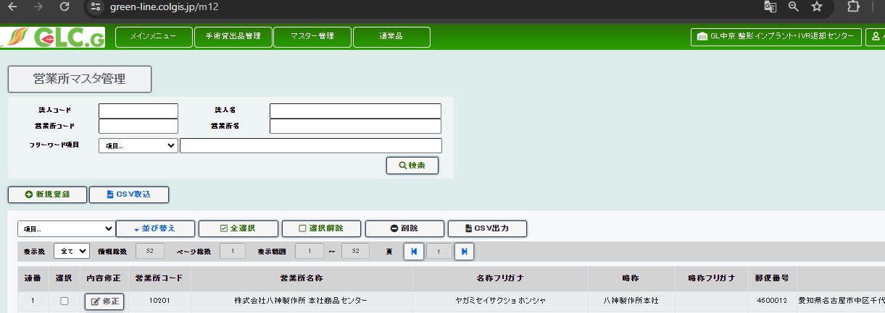

メーカーマスタ管理

csv import
メーカーコード | 配送コード | メーカー名称1 | メーカー名称2 | 名称フリガナ1 | 名称フリガナ2 | 略称 | 略称フリガナ | 郵便番号 | 住所1 | 住所2 | 電話番号 | FAX番号 | 担当者名 | メールアドレス | メモ1 | メモ2 | メモ3
300 | A1010 | ジンマー・バイオメット合同会社 | 平塚事業所 | ジンマーバイオメット | ヒラツカジギョウショ | ジンマー 平塚事業所 | ジンマー | 2540076 | 神奈川県平塚市新町6-15 |  | 0463304800

screen |  |  |  |  |  |  |  |  |  |  |  |  | code=300

通常品
normal menu

出荷取込・入力

 |  | database
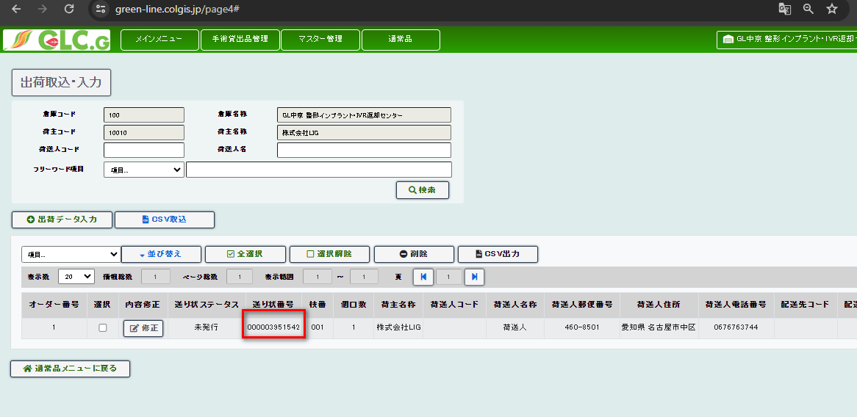

clicked

invoice number='000003951553 and invoice_tyoe=1 ,invoice_status=1

出荷データ選択・送り状発行

invoice number='000003951542 ,normal product ,unpublished

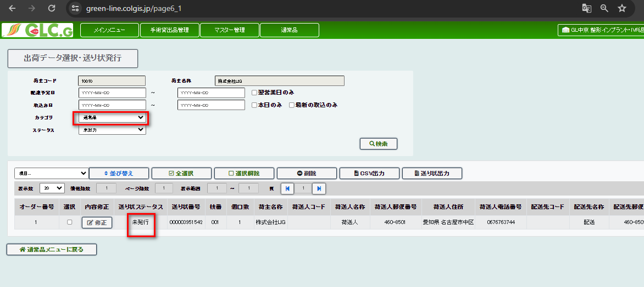

発行済み送り状修正・再発行

invoice number='000003951531 and invoice_status=1, invoice_type=1

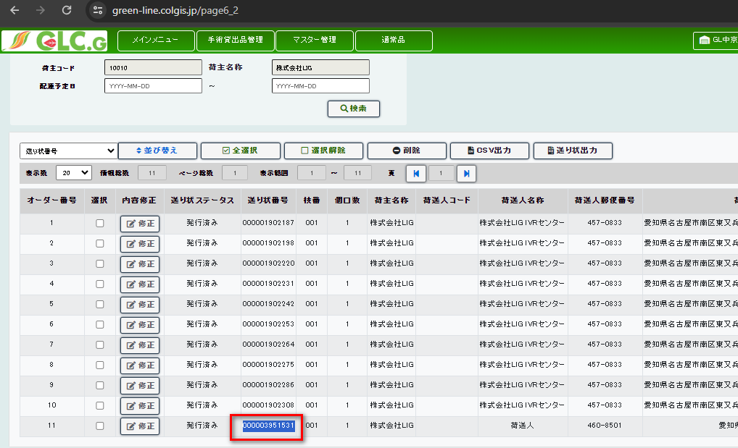

バーコード処理

warehouse received=invoice_status=3
invoice number='000003951553 | database

